Sheet1
订单号 | 名称 | 图片 | 颜色 | 尺码 | 数量 （个） | 单价 （USD/个） | 金额 | 交期 | 打样
PO1367 | QR标 TCK8200 LS Curved Hem Classic Crewneck T-Shirt Tall | 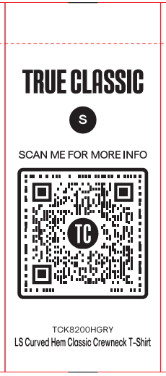 | TCK8200HGRY | XS | 190 | ￥0.0350 | ￥6.6500 | 9/3发活力工厂 | 每个颜色给20个
 |  |  |  | S | 270 | ￥0.0350 | ￥9.4500
 |  |  |  | M | 350 | ￥0.0350 | ￥12.2500
 |  |  |  | L | 430 | ￥0.0350 | ￥15.0500
 |  |  |  | XL | 520 | ￥0.0350 | ￥18.2000
 |  |  | TCK8200NAVY | XS | 210 | ￥0.0350 | ￥7.3500
 |  |  |  | S | 300 | ￥0.0350 | ￥10.5000
 |  |  |  | M | 390 | ￥0.0350 | ￥13.6500
 |  |  |  | L | 490 | ￥0.0350 | ￥17.1500
 |  |  |  | XL | 580 | ￥0.0350 | ￥20.3000
 |  |  | TCK8200BLACK | XS | 230 | ￥0.0350 | ￥8.0500
 |  |  |  | S | 330 | ￥0.0350 | ￥11.5500
 |  |  |  | M | 440 | ￥0.0350 | ￥15.4000
 |  |  |  | L | 540 | ￥0.0350 | ￥18.9000
 |  |  |  | XL | 640 | ￥0.0350 | ￥22.4000
 | QR标 TCK8000 SS Curved Hem Classic Crewneck T-Shirt Tall | 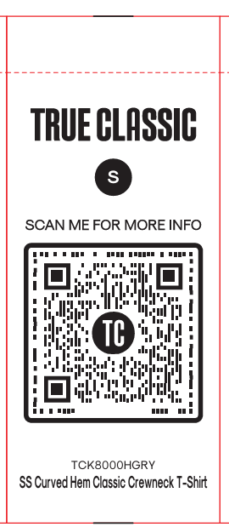 | TCK8000HGRY | XS | 790 | ￥0.0350 | ￥27.6500 | 9/3发活力工厂
 |  |  |  | S | 1180 | ￥0.0350 | ￥41.3000
 |  |  |  | M | 1560 | ￥0.0350 | ￥54.6000
 |  |  |  | L | 1940 | ￥0.0350 | ￥67.9000
 |  |  |  | XL | 2320 | ￥0.0350 | ￥81.2000
 |  |  | TCK8000NAVY | XS | 850 | ￥0.0350 | ￥29.7500
 |  |  |  | S | 1250 | ￥0.0350 | ￥43.7500
 |  |  |  | M | 1660 | ￥0.0350 | ￥58.1000
 |  |  |  | L | 2070 | ￥0.0350 | ￥72.4500
 |  |  |  | XL | 2480 | ￥0.0350 | ￥86.8000
 |  |  | TCK8000BLACK | XS | 1050 | ￥0.0350 | ￥36.7500
 |  |  |  | S | 1560 | ￥0.0350 | ￥54.6000
 |  |  |  | M | 2070 | ￥0.0350 | ￥72.4500
 |  |  |  | L | 2580 | ￥0.0350 | ￥90.3000
 |  |  |  | XL | 3090 | ￥0.0350 | ￥108.1500
 | 洗标 #104-Q42025VC | 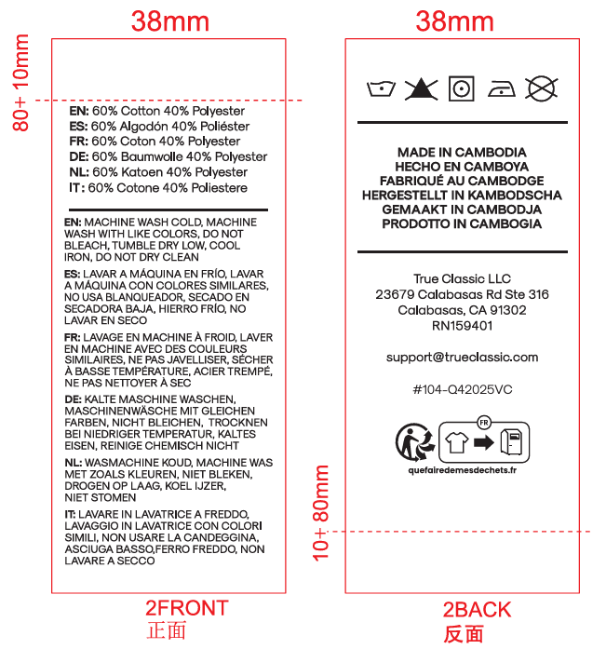 |  |  | 31560 | ￥0.0350 | ￥1,104.6000 | 9/3发活力工厂 | 给我30张
 |  |  |  |  | 63920 |  | ￥2,237.2000

